Hoja1
ID | Tipo | Requerimiento | Pruebas | Métricas
1.1 | De alto nivel | Incluye visualizaciones de datos históricos S&P500 | Prueba de diseño UI/UX: Teniendo en cuenta que no hay retroalimentación directa del cliente en este proyecto, se realizó una lista de chequeo con los requerimientos al momento de configurar el dashboard. Se obtuvo un puntaje de 100%. | Satisfacción del usuario calculada como el número de requerimientos cumplidos sobre el número de requerimientos solicitados por el cliente. Para este proyecto, se espera que se cumpla con al menos el 80% de los requerimientos solicitados y esperados por el cliente.
1.2 |  | Incluye visualizaciones de predicciones del S&P500
1.3 |  | Incluye variación porcentual entre el índice observado y el predicho
1.4 |  | Incluye intervalos de confianza al 90% de la predicción
1.5 |  | Incluye intervalos de confianza al 95% de la predicción
1.6 |  | Incluye visualizaciones de datos históricos de acciones del S&P500
1.7 |  | Incluye visualizaciones de predicciones de acciones del S&P500
1.8 |  | Incluye visualización del impacto del cambio de variables relevantes en el comportamiento del S&P500
2.1 | Técnico | Las predicciones son confiables | 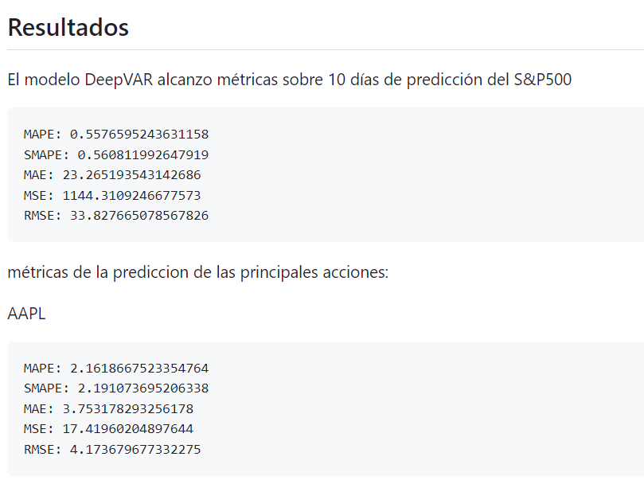 Pruebas estadísticas para los modelos: En nuestro modelo DeepVAR se calcula el MAPE con 10 días de prueba, obteniendo un MAPE de 2.16, y un 100-MAPE de 97.84 para la acción de Apple, y un MAPE de 0.56 y un 100-MAPE de 99.44 para el índice S&P 500, con lo cual validamos que nuestras predicciones están en el rango aceptable. | Se usa como métrica de desempeño el MAPE, cuyo valor aceptable es de menor a 10%, valores bajos de MAPE indica un alto nivel de exactitud del modelo de predicción. Como referencia usamos la exactitud obtenida en las predicciones de la acción de Apple realizadas por K. V. Kumar et al. [1], resaltando que en su trabajo solo se predice con la propia serie temporal y sin considerar variables relevantes. Exactitud (100-MAPE) para la predicción de AAPL en K. V. Kumar et al. [1]
2.2 |  | Permite actualizar datos y predicciones diariamente | 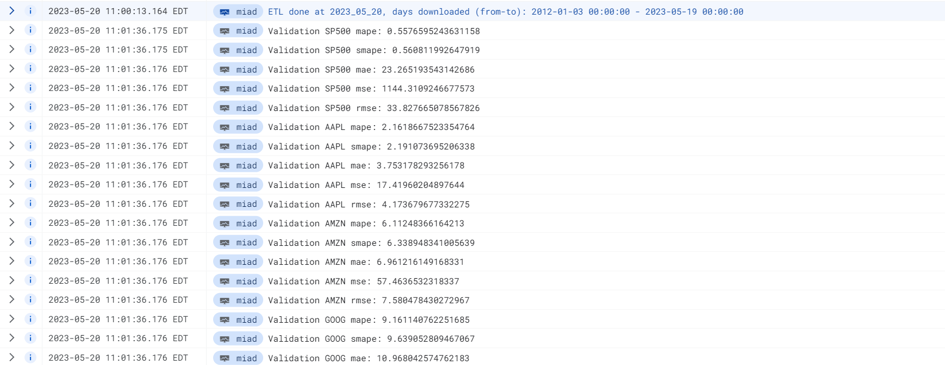 Prueba de integración de los módulos constitutivos: Los scripts de actualización de datos, de entrenamiento y predicciones diarias funcionan correctamente haciendo que tengamos datos actualizados y predicciones nuevas diariamente. | Validación de logs de sistemas encargados de la actualización de datos y predicciones.
2.3 |  | Accede a información confiable | Prueba de integración de los módulos constitutivos: La información se baja mediante los paquetes de Python yfinance y pandas-datareader que están bien documentados: - Yfinance: https://github.com/ranaroussi/yfinance - Pandas-datareader: https://github.com/pydata/pandas-datareader Las cuales descargan los datos de Yahoo Finance y Federal Reserve Economic Data (FRED) respectivamente, que son fuentes reconocidas. | Las fuentes de datos son reconocidas y aceptadas por la comunidad.
2.4 |  | Accede a información pública | Prueba de integración de los módulos constitutivos: La descarga de los datos financieros se hicieron desde los computadores personales durante pruebas y a través de la máquina virtual desplegada en Google Cloud con acceso a internet. | Validar que no hay restricción de acceso y es de acceso público
2.5 |  | Es de fácil actualización | 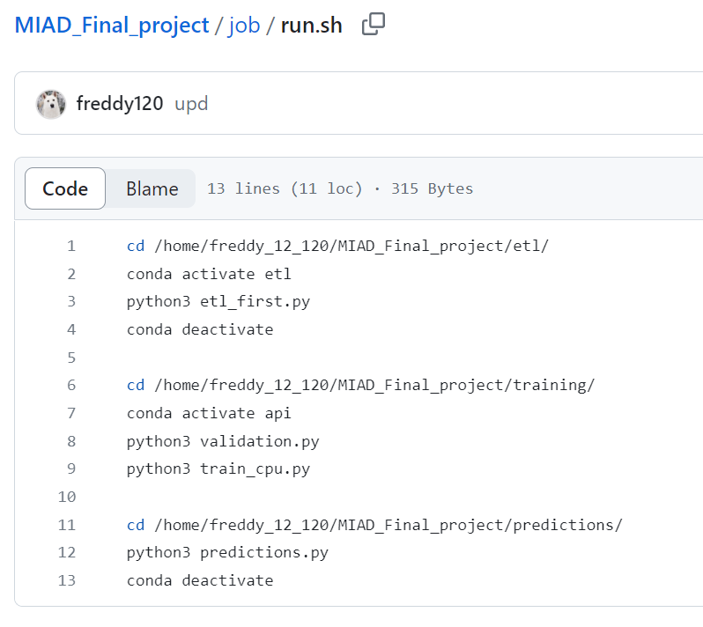 Prueba de integración de los módulos constitutivos: Los pasos para actualizar los datos históricos, entrenar el modelo y realizar las predicciones están bien documentadas en el repositorio del proyecto, el cual consiste en ejecutar los scripts Python en el orden dado, esto además se encuentra automatizado para que se realice diariamente mediante un job en la máquina virtual. Se descargan los datos a la fecha (etl), se entrena el modelo y se realizan predicciones futuras. | Verificar que el procedimiento de actualización de datos y predicciones funcione
2.6 |  | Se encuentra integrada en sus capas de ETL y visualización | 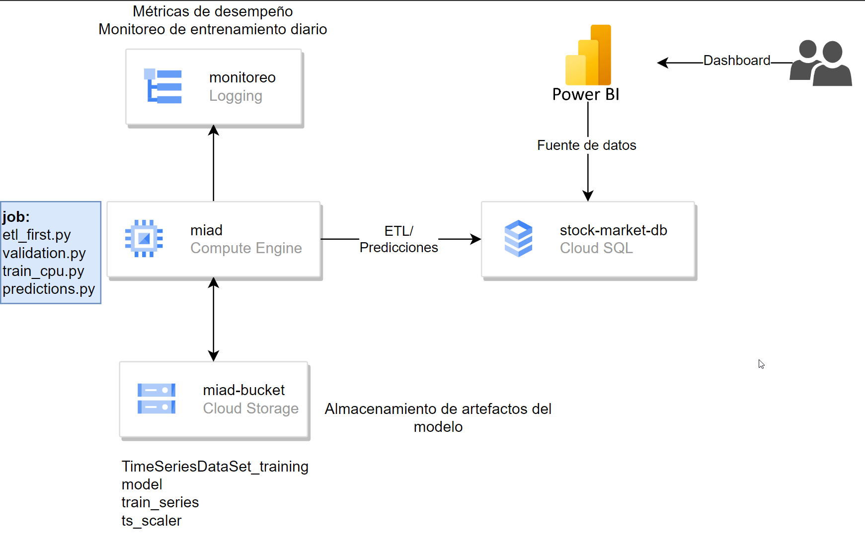 Prueba de integración de los módulos constitutivos: La arquitectura del modelo consiste en ETL para la descarga y ingesta de datos a la base de datos SQL que luego es usado en las visualizaciones hechas en Power BI. | Cuenta con proceso ETL y visualización.
2.7 |  | Permite acceso a usuarios de la Mesa de Dinero | Prueba de integración de los módulos constitutivos: El dashboard se envió a un agente externo, el cual pudo conectarse a la base de datos cargada en la nube con las credenciales definidas. Además, pudo actualizar el dashboard y sus visualizaciones. | Verificar que agentes externos al proyecto tengan acceso a la base de datos y dashboard.
3.1 | De usabilidad | Es amigable e intuitivo | Prueba de diseño UI/UX: Teniendo en cuenta que no hay retroalimentación directa del cliente en este proyecto, se le pidió a un agente externo responder las preguntas anteriores obteniendo un puntaje de 81. | Usabilidad, calculado por medio de la Escala de Sistemas de Usabilidad creada por John Brooke [2], para la cual se debe responder con cinco posibles opciones las siguientes diez preguntas: 1. Creo que usaría este [dashboard] frecuentemente 2. Encuentro este [dashboard] innecesariamente complejo 3. Creo que el [dashboard] fue fácil de usar 4. Creo que necesitaría ayuda de una persona con conocimientos técnicos para usar este [dashboard] 5. Las funciones de este [dashboard] están bien integradas 6. Creo que el [dashboard] es muy inconsistente 7. Imagino que la mayoría de la gente aprendería a usar este [dashboard] en forma muy rápida 8. Encuentro que el [dashboard] es muy difícil de usar 9. Me siento confiado al usar este [dashboard] 10. Necesité aprender muchas cosas antes de ser capaz de usar este [dashboard] Según Jeff Sauro, el puntaje promedio de 500 estudios realizados fue 68 [3]. Así, un resultado de Usabilidad mayor a este número es superior al promedio y, por el contrario, un puntaje menor, indica que hay aspectos por mejorar para cumplir con las expectativas del cliente. De esta manera, un puntaje mayor o igual a 70 se considera aceptable en este proyecto.
3.2 |  | La información presentada es clara y coherente
3.3 |  | Incluye manual de usuario de fácil entendimiento
3.4 |  | Incluye ficha metodológica del modelo y variables usadas | 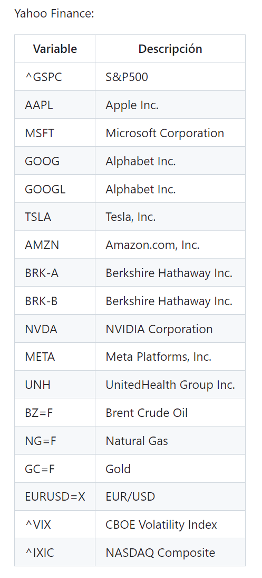 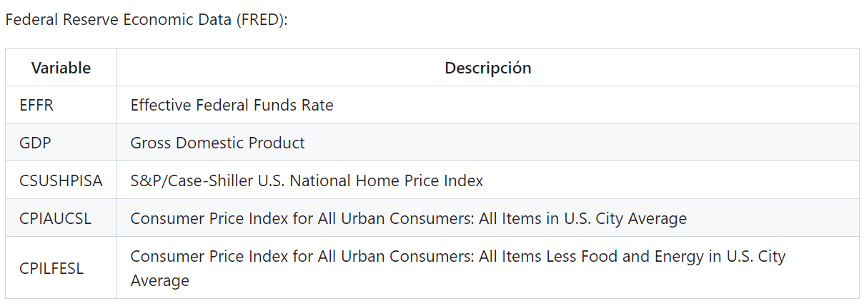 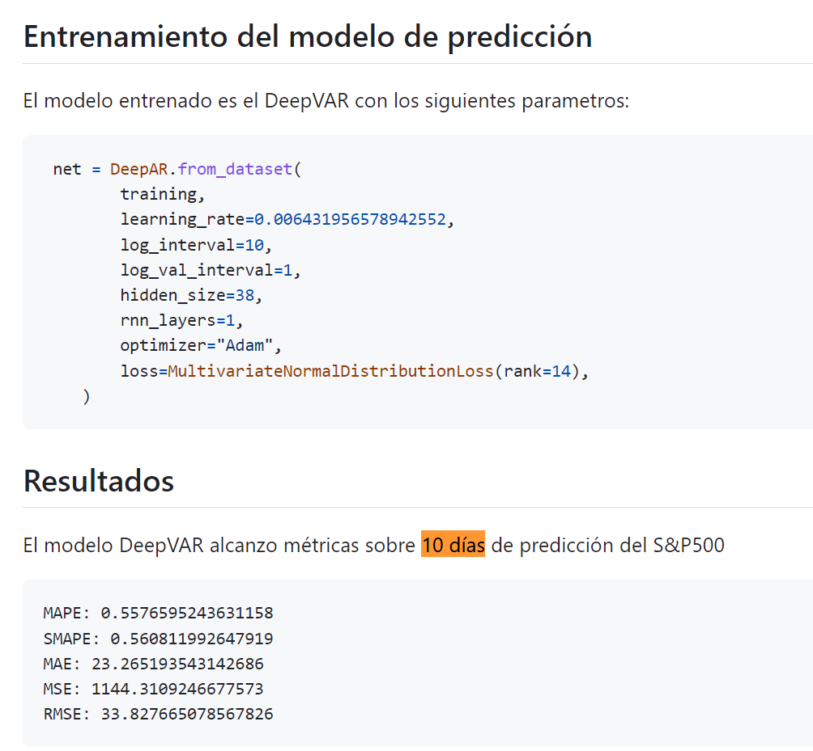 Se muestra la documentación del modelo y las variables relevantes usadas en las predicciones. | Validar la ficha metodológica del modelo.

Referencias:
[1] K. V. Kumar and R. Anitha, "A Detailed Survey to Forecast the Stock Prices by Applying Machine Learning Predictive Models and Artificial Intelligence Techniques," 2022 International Conference on Computing, Communication, Security and Intelligent Systems (IC3SIS), Kochi, India, 2022, pp. 1-6, doi: 10.1109/IC3SIS54991.2022.9885309.
[2] Brooke, J. (1995). SUS: A quick and dirty usability scale - researchgate, ResearchGate. Available at: https://www.researchgate.net/publication/228593520_SUS_A_quick_and_dirty_usability_scale (Accessed: 19 May 2023)
[3] Sauro, J. (2011) Measuring usability with the system usability scale (SUS), MeasuringU. Available at: https://measuringu.com/sus/ (Accessed: 19 May 2023).

